1.アーキテクチャ
1. プロトタイプ・チャットアプリケーションで使用したアーキテクチャについて

Node.JS | アプリケーションのバックエンド部分の基礎を提供。ExpressフレームワークとSocket.IOライブラリの使用を可能とする。
Express | Node.jsのwebアプリケーション・フレームワーク。ルーティング設定やHTTPユーティリティー・メソッドやミドルウェアを提供。
Socket.io | Node.jsでリアルタイム通信を行う為のライブラリを提供。サーバー/クライアント間の双方向イベントの受発信、発信相手を特定するルーム機能等。
MYSQL | データペース。ルーム情報やチャット・メッセージ履歴等を保持。

Client

・ルーティング(URI)
・静的ファイルの提供
・ログ出力設定
webScoket通信
http 通信
Server
Express

Node.js

Socket.io
socket.id
・リアルタイム通信チャネルの提供
・クライアント同士のメッセージ受発信
・サーバー・クライアント間の双方向のイベント発行

socket.id

socket.id
静的 Resource

MYSQL

2.画面イメージ
2. プロトタイプ・チャットアプリケーションの画面イメージ

■ エージェント入室
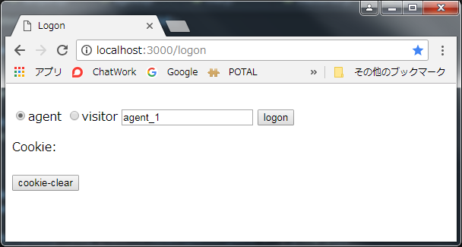

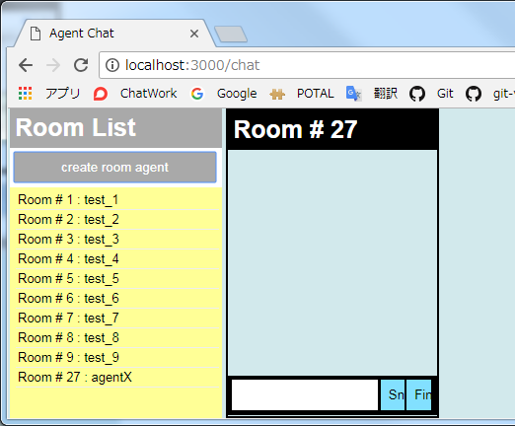
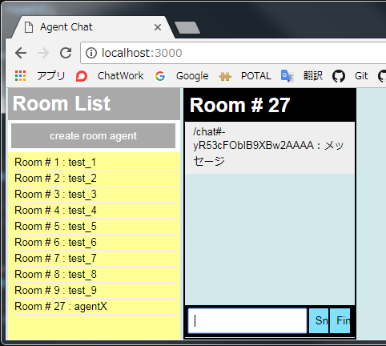

agentを選択し、logonを押下すると、
Agent Chat画面に遷移する。

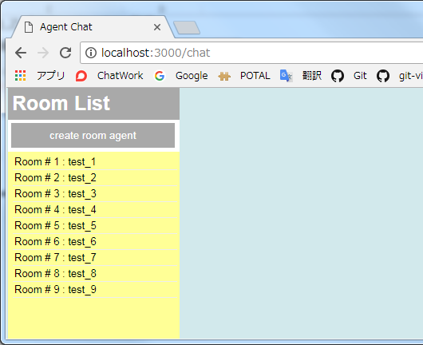
create room agentを押下すると新規にチャット・ウィジェットがオープンする。

メッセージを入力し、Sndを押下すると、メッセージ欄に表示される。

新規に作成されたルームがルームリストに追加される。

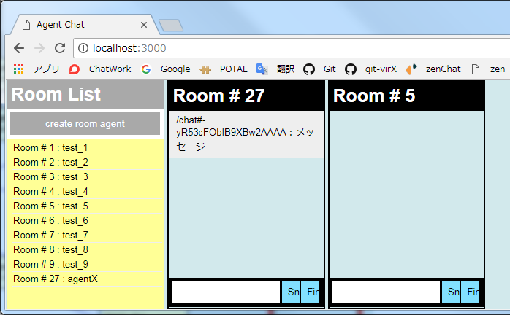
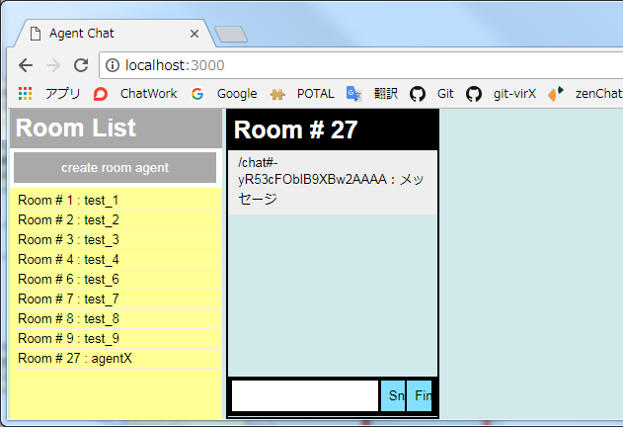

ルームリストで選択されたルームのチャット・ウィジェットがオープンする。

Finを押下すると、対象のチャット・ウィジェットが消え、ルームリストから該当ルームが削除される。

■ ビジター入室
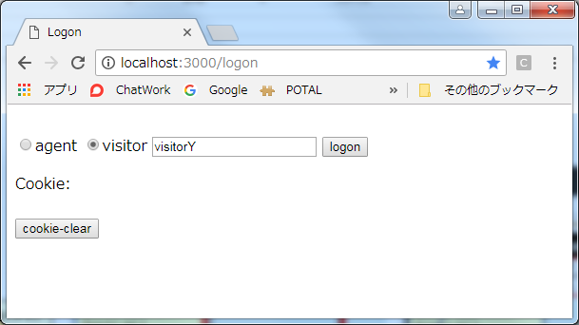

visitorを選択し、logonを押下すると、
Visitor Chat画面に遷移する。

agentが入室すると、visitor画面にはagentの入室通知が表示される。（逆でも同様）

visitorが退室すると、agent画面にはvisitorの退室通知が表示される。(逆でも同様)
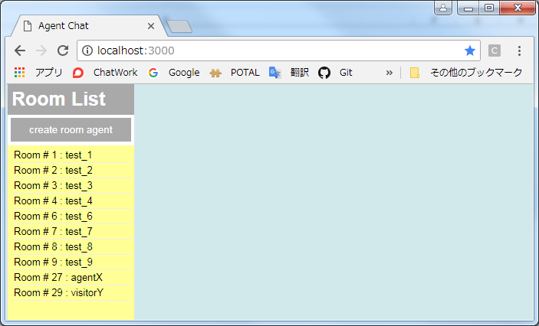
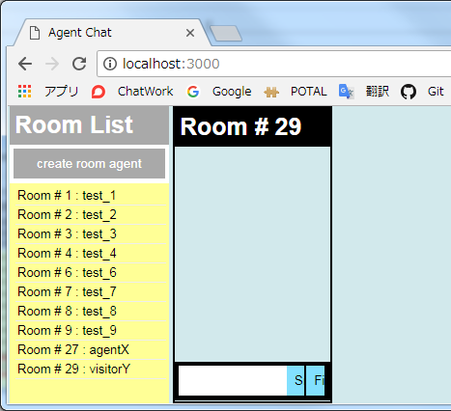
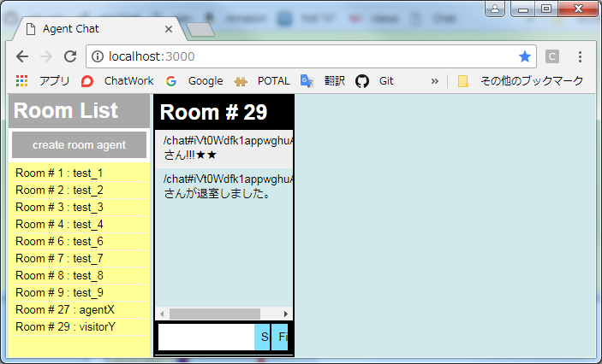

エージェント・ルームで確認すると、ルーム#29が追加されている。

追加されたルームを選択すると、チャット・ウィジェットがオープンする。

4.#1
4. #1：サーバー起動
サーバー側：app.js

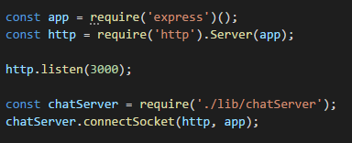

（1）

（2）

(1) | express、httpライブラリを参照する。サーバー(ポート番号3000)に対するリクエストの待ち受けを開始する。 同じ http.Serverのインスタンスに、expressとsocket.io(後にcharServer.jsにて紐付けが行われる)を同居させ、expressとsocket.ioを同じポートで待ちうける。socket.ioは、httpとは異なるプロトコルで通信を行うが、WebSocketを処理するためにフロントエンドとなるWebサーバ(http)が必要となる。
(2) | chatServer.jsのconnectScoketを呼び出す。
サーバー側：chatServer.js

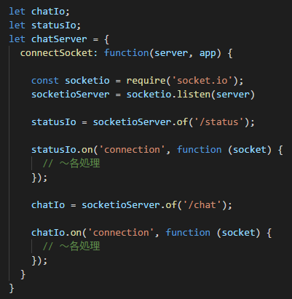

（3）

（4）*

（5）
1クライアントから複数の名前空間でSocket通信を行う事が可能
(4)* chat用namespace：
メッセージ受発信、roomへのjoin/leave等の通信を行う為のコネクション。
(6)* status管理用namespace：
どのユーザ、がどの部屋に入(退)室したか等のstatus情報をエージェントに通知させる為のコネクション。
（6）*

（7）

(3) | (1)で定義したhttpサーバーとSocket.ioの紐付けを行う。
(4) | status管理用socket通信オブジェクトを作成する。
(5) | status名前空間にコネクトされた際に実行される「connection」イベント・リスナーを登録する。
(6) | chat用socket通信オブジェクトを作成する。
(7) | chat名前空間にコネクトされた際に実行される「connection」イベント・リスナーを登録する。

クライアント側：agent.ejs

（8）

(8) | エージェント・チャット画面(agent.ejs)がロードされた際、chat名前空間、status名前空間への接続を行う。これを契機として、④、⑥で登録し「connection」イベント・リスナーが発火され、同リスナーに実装された処理が実行される。

4.#2
4. #2：メッセージ送受信
サーバー側：chatServer.js

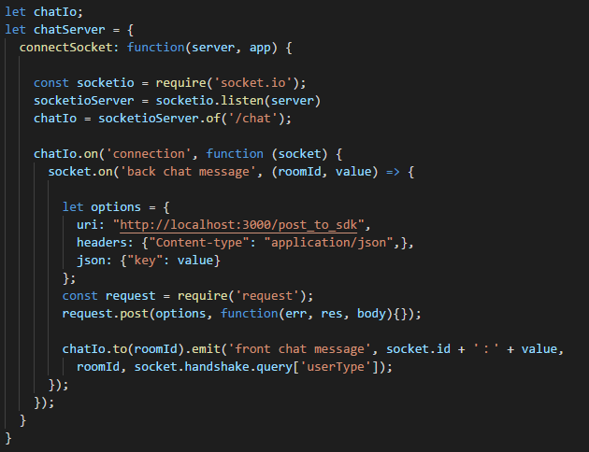

（1）

（6）

（7）

connect時に設定したquery Stringは、サーバー側で、socket.handshake.queryでキーを指定して値を取得できる。

クライアント側：agent.ejs

クライアント側：chat.js

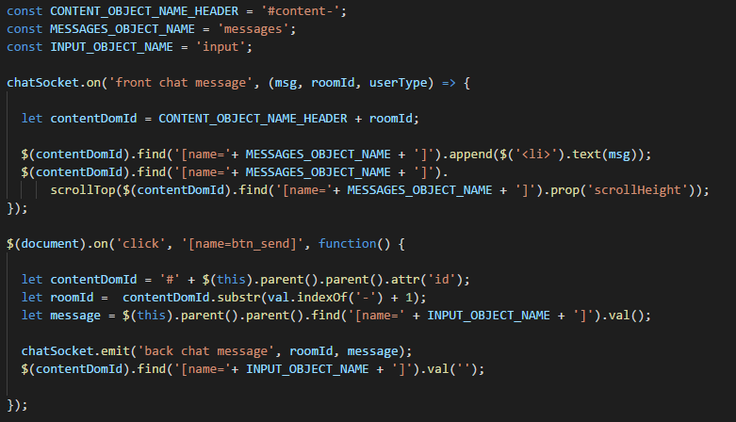

（2）

（8）

（3）

（4）

【画面イメージ】
送信ボタンが押下されると指定ルームのチャット・ウィジェット・メッセージ欄にメッセージが表示される。

（5）

(1) | agent.ejs(エージェント・チャット画面)がロードされ socket接続(＠機能#1)を行った際に「back chat message」イベント・リスナー(*)が登録される。クライアントから渡されたsocketオブジェクトを使用してイベント・リスナー登録を行う。 (*) 受け取ったチャットメッセージを指定クライアントに配信する
(2) | chat.jsロード時に「front chat message」リスナー(*)が登録される。socket接続を行った際の返り値(chatScoket)を使用してイベント・リスナー登録を行う。 (*) サーバーから受け取ったチャットメッセージをメッセージ欄に表示する。
(3) | チャットウィジェットのメッセージ送信ボタンが押下される。
(4) | メッセージ送信ボタンの親オブジェクトID(チャットウィジェットのroot object)を取得し、IDに含まれる操作対象ウィジェットのroomIdを取得する。また、チャットメッセージ入力用のinputオブジェクトに入力された値を取得する。
(5) | (1)で登録した「back chat message」リスナーイベントを発火する。
(6) | 検証用。ソケット・イベントから受け取ったチャットメッセージを指定サーバーにPOST送信する。URI, header, jsonを設定し、requestライブラリを使用して、POST送信を行う。エージェントから発信されたメッセージを、Chat Bot APIや、Microsoft BotBuilder SDKにPOST配信する事を想定したもの。
(7) | (2)で登録した「front chat message」リスナーイベントを発火する。この時、to(roomId)で指定したroomに入室しているクライアントにのみemitする。 emit呼び出し時のパラメータ socket.handshake.query['userType']は、(1)のsocket接続を行った際の query string[値：agent]が設定される。
(8) | サーバーから受け取ったroomIdを元にメッセージを表示させるウィジェットのメッセージ欄を特定し、メッセージ欄にメッセージを追加表示する。
【イベント・リスナー登録のタイミングについて】
サーバー側(*1)、クライアント側(*2)、それぞれのイベント・リスナーの登録タイミングに関しては、機能#1, #2に記載した為、機能#3以降の説明では割愛する。
*1： agent.ejs/visitor.ejs (チャット画面)がロードされ socket接続(＠機能#1)が行われた時
*2： agent.ejs/visitor.ejs (チャット画面)がロードされ 参照先のchat.jsがロードされた時

4.#3
4. #3：ルーム入室
クライアント側：chat.js

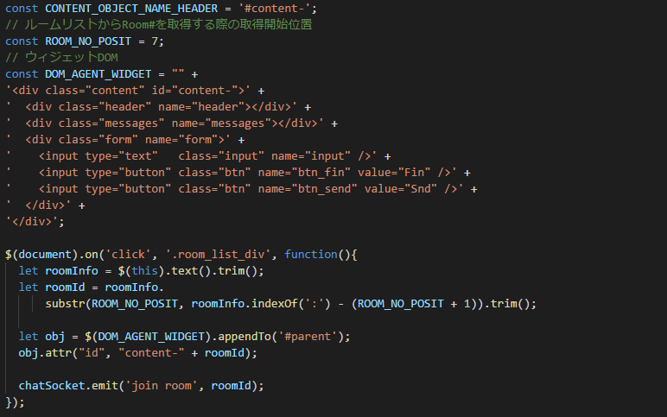

【画面イメージ】
ルームリストをクリックすると選択したRoom番号のチャット・ウィジェットがオープンする。

（1）

（2）

（3）

（4）

(1) | ルームリストから指定のルームがクリックされる。
(2) | ルームリストから選択されたオブジェクトのtextからroomIdを取得する。
(3) | チャット・ウィジェット用のdomオブジェクトを#parentオブジェクト配下にappendし、ルートオブジェクト[id=content-]のid末尾にルーム番号を追加する。(例 content-9)
(4) | サーバー側のchat名前空間のconnectionイベント内で登録されたリスナー「join room」を発火する。

サーバー側：chatServer.js

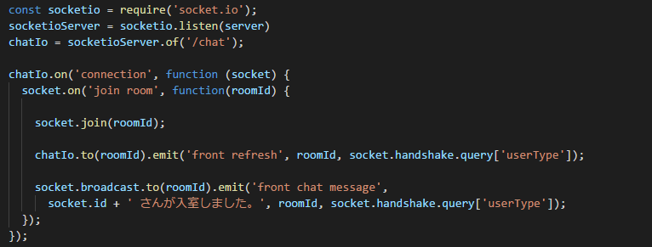

（5）

（6）

（7）

(5) | 対象のソケット通信者をクライアントから渡されたroomIdに入室(join)させる。
(6) | クライアント側にchat名前空間オブジェクトで登録されたリスナー「front refresh」を発火する。 指定ルームに入室したクライアントにのみemitする。
(7) | クライアント側にchat名前空間オブジェクトで登録されたリスナー「front chat message」を発火する。 指定ルームに入室したクライアント、且つ、自分以外のクライアントにのみemitする。

クライアント側：chat.js

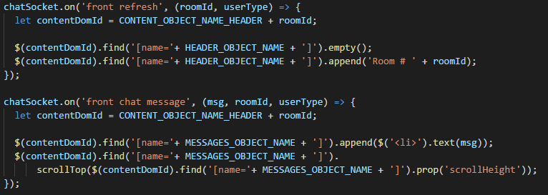


（8）

（9）

(8) | パラメータで渡されたRoomのチャット・ウィジェットのヘッダーにルーム番号を表示する。
(9) | パラメータで渡されたRoomのチャット・ウィジェットのメッセージ欄に入室者(自分以外)通知を表示する。

4.#4
4. #4：ルーム退室
クライアント側：chat.js

（1）

（2）

（3）

（4）
【画面イメージ】
「Fin」をクリックするとチャット・ウィジェットがクローズする。

(1) | ルームリストから指定のルームがクリックされる。
(2) | 「Fin」ボタンの親オブジェクトID(チャットウィジェットのroot object)を取得し、IDに含まれる操作対象ウィジェットのroomIdを取得する。
(3) | 「Fin」ボタンが押下されたチャット・ウィジェットのオブジェクト郡を削除する。
(4) | サーバー側のchat名前空間のconnectionイベント内で登録されたリスナー「leave room」を発火する。

サーバー側：chatServer.js

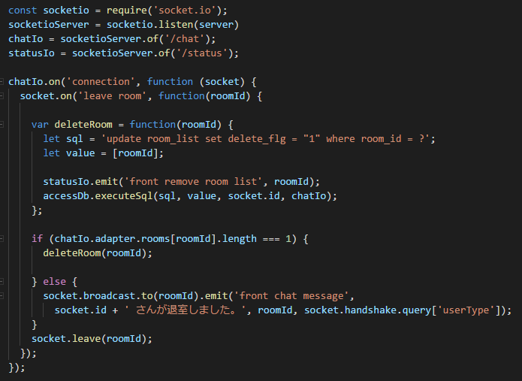

（5-1-1）

（5-1-3）

（5-1）

（5-2）

（6）

クライアント側：chat.js

（5-2-1）

（5-1-2）

サーバー側：accessDb.js

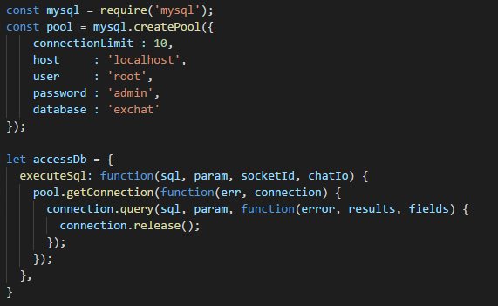

（5-1-4）

(5-1) | ルーム入室者数が1(自分が最終退室者)だった場合は、ルーム削除を実行する。
(5-1-1) | クライアント側のstatus名前空間オブジェクトで登録されたリスナー「front remove list」を発火する。
(5-1-2) | ルームリストから対象のルームを削除する。
(5-1-3) | accessDB.jsのexcecuteSqlを実行する。
(5-1-4) | 以下の処理をコールバック関数で順に実行する。 ・mysqlのconnectionプールからconnectionを取得 ・sqlとプレースホルダにバインドするparamをパラメータに設定しクエリーを実行 ・取得したconnectionをプールに返却
(5-2) | クライアント側のchat名前空間オブジェクトで登録されたリスナー「front chat message」を発火する。
(5-2-1) | サーバーから受け取ったroomIdを元にメッセージを表示させるウィジェットのメッセージ欄を特定し、 メッセージ欄にメッセージを追加表示する。
(6) | join中のroomから退室する。

5.チャットボット
5. チャット・ボットとの兼ね合いについて

1. ルームに纏わるDB構成について

ルームをグループ単位で分類し、各種属性値を設定する事で、トリガー設定、初期対応者設定、エージェント・スキル設定等の制御材料とする。

【トリガー設定について】
例えば、ルーム作成前の状態で、どのページに、何分間滞在した際に、どういった内容の自動話し掛けを行うか、等の設定を行う。
条件部分については、TriggerConditionエンティティに設定し、自動話し掛け内容については、Triggerエンティティに設定するイメージ。

2. 初回アクションから会話開始までの流れ

ルーム作成～会話開始までのフローを検討する事で、ルーム作成のタイミング、各アクターがルームに入室するタイミングを整理する。

【チャット・ボットのタイプについて】
当初、常駐型でチャット・ルームの案内人的なコンシェルジュ・ボットと、応対専用のチャット・ボットの2種類のボットを設置する想定でいたが、検討段階で、必ずしもボットを分類する必要性を感じられなかった点と、入退室管理やボットの混在等、ロジックが複雑化してしまう点を考慮し、ボット・タイプは1種類のみとしている。

【把握済みの仕様上の問題点について】
下記仕様上の問題点として、チャット・システム側からの問い掛けに対して、ビジター応答があった割合等を確認する事ができない（zendeskも同様）。
・ ビジターからの話し掛け、又は、応答がない限りルームは作成されない。
・ ルームが作成されない限り、対話記録がDBに保持されない。

3. チャット・ボットとの連携について

以下に、ユーザーが送信したメッセージがChat Bot APIに連携され、同APIから返却されたメッセージをchat画面に表示するまでの流れを示す。
① サーバー側のScoket リスナー・
イベントを呼び出す。

chat 画面
Client Side Javascript
Server Side
Node.js
② Chat Bot APIを呼び出す。
Node.js
Snd（送信）ボタン押下
チャット・メッセージの送信
Scoet.io connection event
socket.on('back chat message'
サーバー側のメッセージ・ハンドラの
Scoket リスナー・イベント
Chat Bot API
ビジター・エージェント

ChatScocket.on('front chat message')
クライアント側のメッセージ表示処理の
Socketリスナー・イベント
route設定
app.post('～'
postメッセージ受信イベント

④ サーバーから渡されたChat Botメッセージをを指定ルーム・ユーザーの画面に表示する
③ Chat Bot APIから送信されたPostメッセージを
受信し、クライアント側のScoket リスナー・イベント
を呼び出す。

6.ACD機能
6. ACD機能についてどのように考えられるか

ビジターに対してエージェントを自動的にアサインする機能(以降、ACD)について検討する。
条件を検討する際は、エージェントの対応に偏りが生まれないよう、公平な条件を設定するよう留意する。

1. エージェント/ビジターのアサイン条件について

ACDが起動された際に、アサインされるエージェントやビジターの条件について検討する。

まずは、アサインされるエージェントやビジターを選定する為のチェック項目を洗い出し(1.1)、
それらチェック項目をどのような順序で、また、どのような観点で組み合わせてアサインを行うかを検討する(1.2)。

1.1. チェック項目
# | チェック分類 | アサイン条件
1.1.1 | エージェント条件 | エージェントがアクティブ状態であること。
1.1.2 | エージェント条件 | 現在、対応中のビジター数が０であること。
1.1.3 | エージェント条件 | 最終ビジター対応完了日時。(ビジター未対応の待機時間を確認する目的)
1.1.4 | エージェント条件 | 現在、対応中のビジター数が１以上であること。
1.1.5 | エージェント条件 | エージェントが持つスキル。
1.1.6 | エージェント条件 | 現在、対応可能なビジター数。 (=[対応可能人数上限]-[現在対応中のビジター数])
1.1.7 | エージェント条件 | 現在対応中のビジターのうち、直近で対応を開始したビジターの対応開始日時。
1.1.8 | ビジター条件 | エージェントがアサインされていない状態であること。
マトリクス凡例：
「○」もしくは「文字有り」 ： アサイン対象抽出条件
括弧内の数値 ： 抽出エージェントのソート順
括弧横の矢印 ： ↑：昇順、↓：降順
1.1.9 | ビジター条件 | ボットによる初期対応が存在しない場合はビジターがルーム作成日時、ボットによる初期対応が存在する場合はエージェント対応要求日時。
1.1.10 | ビジター条件 | 現在のエージェント対応待ちのビジター数。

1.2. アサイン・ロジック

アサイン・ロジックを定義し、それぞれでどのチェック項目をどういう順序で適用するかを検討する。

既に対応中のエージェントをアサインするロジックについては、仮の状態。検討の余地がある。
# | アサイン・ロジック |  | 1.1.1 | 1.1.2 | 1.1.3 | 1.1.4 | 1.1.5 | 1.1.6 | 1.1.7 | 1.1.8 | 1.1.9 | 1.1.10 | ロジック内容
1.2.1 | 未対応エージェント・アサイン |  | ○ | ○ | (1)↑ |  | ビジター指定値 *Option |  |  |  |  |  | アクティブ状態であり、対応中のビジター数が０で且つ、保持するスキルがビジター指定のスキルと一致するエージェントを抽出し、その中で、ビジター未対応の待機時間がもっとも長いエージェントをアサインする。
1.2.2 | 対応中エージェント・アサイン |  | ○ |  |  | ○ | ビジター指定値 *Option | (1)↑ | (2)↓ |  |  |  | アクティブ状態であり、対応中のビジター数が１以上且つ、保持するスキルがビジター指定のスキルと一致するエージェントを抽出し、その中で、対応可能なビジター数が最大、且つ、直近で対応を開始したビジターの対応開始日時が最も古いエージェントをアサインする。
1.2.3 | 待機ビジター・アサイン |  |  |  |  |  |  | 1以上 |  | ○ | (1)↓ |  | アサインされていないビジターであり、待機時間が最も長いビジターを抽出し、自身をアサインする。
1.2.4 | ビジター待ち人数上限・チェック |  |  |  |  |  |  |  |  |  |  | ○ | <<対応待ちのビジター数に上限を設定する場合>> 対応待ちの人数が上限を超えていた場合は、システム上ビジターを待機状態にさせない。

2. ACDが起動するタイミングについて

ACDが起動されるタイミングについて検討する。

# | ACD起動タイミング |  |  |  |  |  |  | タイミング例
2.1 | ビジターがエージェントの対応を要求したタイミング |  |  |  |  |  |  | ・ビジターの発言によりルームが作成されたタイミングで、 ルーム・グループ設定が「DefaultActorType=Agent」だった場合。 ・チャット・ボット対応中のビジターから、エージェントへの明示的な対応依頼がされたタイミング。
2.2 | エージェントのステータスが変更されたタイミング |  |  |  |  |  |  | ・エージェントがログオンしたタイミング ・エージェントが離席中の状態から復帰したタイミング ・エージェントの対応可能人数を変更したタイミング 等々。

上記タイミングでACDが実行され、その時点でアサイン・ロジック条件に最も適合したエージェントおよび、ビジターが選択され、アサインを行う。
ACD実行後も待機中ビジターが残っている場合は、待機中ビジターが０になるか、アサイン可能なエージェントが０になるまでACDを実行し続ける。
ACD実行

エージェント・アサイン
エージェントA
ビジターX
ビジター・アサイン

1.2.1. 未対応エージェント・アサイン
1.2.3. 待機中ビジター・アサイン

1.2.1.の適合者不在の場合は
1.2.2.を実行
アサイン・ロジックにより選択された
エージェントとビジターがマッチングされる
エージェント
1.2.2. 対応中エージェント・アサイン
ビジター
待機ビジター又は、アサイン可能なエージェントが０になるまで、ACDを繰り返し実行する。

【リンク】表
RoomGroup
項目 | 説明
RoomGroupId | ルーム・グループ識別ID(Roomテーブルの外部キー)
DefaultAgentSkill | ルームに対して設定するエージェントに必要とされるスキル
N:1
DefaultActorType | ビジターへの初期対応者（bot/agent）

Trigger
項目 | 説明
RoomGroupId | ルーム・グループID
TriggerId | トリガーID
TriggerConditionId | トリガー条件ID(Conditionテーブルの外部キー)
N:1
TriggerWord | 自動話し掛けの内容

TriggerCondition
項目 | 説明
TriggerConditionId | トリガー条件ID
TriggerConditionName | トリガー条件名
TriggerCondition01 | トリガー設定汎用情報（トリガーロジックで使用される汎用項目）
TriggerCondition02
…

【リンク】フロー
【ルーム作成前トリガー設定有り】
ビジター | トリガー | チャット・ボット | チャット・サービス | エージェント

自動話し掛け

話し掛けに応答する

【ルーム作成前トリガー設定無し】

話しかける

ルームを作成する

ルームに入室する

【DefaultActiorType=agent】

【DefaultActiorType=bot】

ルームに入室する

ビジターを応対する

ACD実行

会話開始
【assign 可】

【assign 不可】
ルームに入室する
アサイン不可案内

待機する
ビジターを応対する

会話開始

